시험일지
콘크리트(슬럼프, 공기량, 염화물함유량, 압축강도) 시험일지
공 사 명 : 청운교회 교육관 신축공사
시험번호 | 청운교회 교육관-건축-15 |  |  | 시공부위 | 지상2층 벽체
시험일자 | 2026-04-02 |  |  | 타 설 량 | 98 m3
콘크리트 규격 | 20-30-180 |  |  | 생 산 자 | ㈜신일CM
1. 슬럼프 시험(mm) |  |  | 기준 | 판정 | 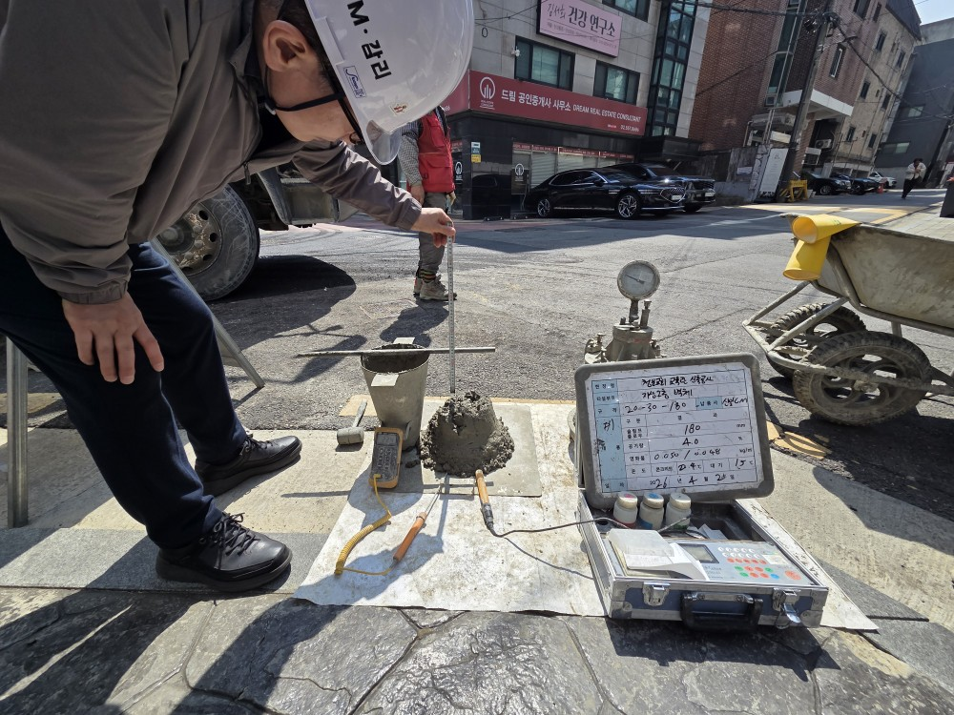
시험결과 | S-1 | 180 | ±25mm | 적합함
 | S-2
 | S-3
 | S-4
2. 공기량 시험(%) |  |  | 기준 | 판정
시험결과 | S-1 | 4.0 | 4.5±1.5% | 적합함
 | S-2
 | S-3
 | S-4
3. 염화물 시험(kg/cm2) |  |  | 기준 | 판정
시험결과 | S-1 | 0.05/0.048 | 0.3kg/m2 | 적합함
 | S-2
 | S-3
 | S-4
4. 단위수량 시험(kg/m3) |  |  | 기준 | 판정
시험결과 | S-1 | 179.3 | ±20kg/m3 | 적합함
 | S-2
 | S-3
 | S-4
4. 염회물 기록 sheet
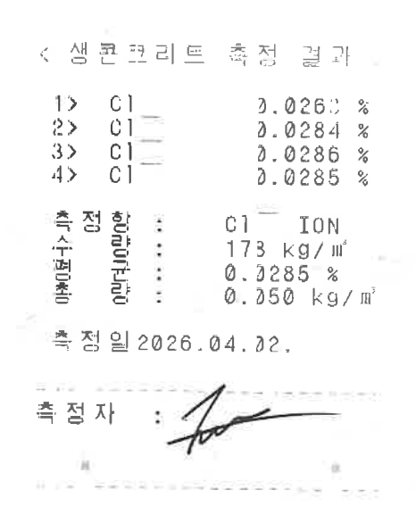 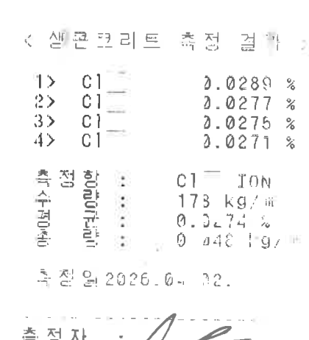

5. 28일 압축강도 시험 |  |  |  |  | 시험일시: | 2026-04-30
조 | 시료번호 | 파괴하중 | 단면적 | 평균 | 기준 | 판정 | 비고
 |  | (kg) | (cm2) | (MPa) | (MPa)
1조 | S-1 |  | 78.5 | 0.00 | 30.0 | 적합함
 | S-2
 | S-3
2조 | S-4 |  | 78.5 |  | 30.0
 | S-5
 | S-6
3조 | S-7 |  | 78.5 |  | 30.0
 | S-8
 | S-9

 |  |  |  |  |  |  | 시 험 자 : 조 희 성 (인)
 |  |  |  |  |  |  | 감 리 원 : 이 은 기 (인)
콘크리트(슬럼프, 공기량, 염화물함유량, 압축강도) 시험일지
공 사 명 : 청운교회 교육관 신축공사
시험번호 | 청운교회 교육관-건축-15 |  |  | 시공부위 | 지상2층 벽체
시험일자 | 2026-04-02 |  |  | 타 설 량 | 98 m3
콘크리트 규격 | 20-30-180 |  |  | 생 산 자 | ㈜신일CM
1. 슬럼프 시험(cm) |  |  | 기준 | 판정 | 염화물 기록 sheet
시험결과 | S-4 |  | ±2.5cm | 적합함
 | S-5
 | S-6
2. 공기량 시험(%) |  |  | 기준 | 판정
시험결과 | S-4 |  | 4.5±1.5% | 적합함
 | S-5
 | S-6
3. 염화물 시험(kg/cm2) |  |  | 기준 | 판정
시험결과 | S-4 | 0.028 | 0.3kg/m2 | 적합함
 | S-5
 | S-6
4. 7일 압축강도 시험 |  |  |  |  | 시험일시 : | 2026-04-09
조 | 시료번호 | 파괴하중 | 단면적 | 평균 | 기준 | 판정 | 비고
 |  | (kg) | (cm2) | (MPa) | (MPa)
1조 | S-4 |  | 78.5 |  | ·
 | S-5
 | S-6
5. 28일 압축강도 시험 |  |  |  |  | 시험일시 : | 2026-04-30
조 | 시료번호 | 파괴하중 | 단면적 | 평균 | 기준 | 판정 | 비고
 |  | (kg) | (cm2) | (MPa) | (MPa)
1조 | S-13 |  | 78.5 |  | 24.0
 | S-14
 | S-15
2조 | S-16 |  | 78.5 |  | 24.0
 | S-17
 | S-18
3조 | S-19 |  | 78.5 |  | 24.0
 | S-20
 | S-21

 |  |  |  |  |  |  | 시 험 자 : 조 희 성 (인)
 |  |  |  |  |  |  | 감 리 원 : 이 은 기 (인)
콘크리트(슬럼프, 공기량, 염화물함유량, 압축강도) 시험일지
공 사 명 : 청운교회 교육관 신축공사
시험번호 | 청운교회 교육관-건축-15 |  |  | 시공부위 | 지상2층 벽체
시험일자 | 2026-04-02 |  |  | 타 설 량 | 98 m3
콘크리트 규격 | 20-30-180 |  |  | 생 산 자 | ㈜신일CM
1. 슬럼프 시험(cm) |  |  | 기준 | 판정 | 염화물 기록 sheet
시험결과 | S-7 |  | ±2.5cm
 | S-8
 | S-9
2. 공기량 시험(%) |  |  | 기준 | 판정
시험결과 | S-7 |  | 4.5±1.5%
 | S-8
 | S-9
3. 염화물 시험(kg/cm2) |  |  | 기준 | 판정
시험결과 | S-7 |  | 0.3kg/m2
 | S-8
 | S-9
4. 7일 압축강도 시험 |  |  |  |  | 시험일시 : | 2026-04-09
조 | 시료번호 | 파괴하중 | 단면적 | 평균 | 기준 | 판정 | 비고
 |  | (kg) | (cm2) | (MPa) | (MPa)
1조 |  |  | 78.5 |  | ·

5. 28일 압축강도 시험 |  |  |  |  | 시험일시 : | 2026-04-30
조 | 시료번호 | 파괴하중 | 단면적 | 평균 | 기준 | 판정 | 비고
 |  | (kg) | (cm2) | (MPa) | (MPa)
1조 | S-22 |  | 78.5 |  | 24.0
 | S-23
 | S-24
2조 | S-25 |  | 78.5 |  | 24.0
 | S-26
 | S-27
3조 | S-28 |  | 78.5 |  | 24.0
 | S-29
 | S-30

 |  |  |  |  |  |  | 시 험 자 : 조 희 성 (인)
 |  |  |  |  |  |  | 감 리 원 : 이 은 기 (인)
콘크리트(슬럼프, 공기량, 염화물함유량, 압축강도) 시험일지
공 사 명 : 청운교회 교육관 신축공사
시험번호 | 청운교회 교육관-건축-15 |  |  | 시공부위 | 지상2층 벽체
시험일자 | 2026-04-02 |  |  | 타 설 량 | 98 m3
콘크리트 규격 | 20-30-180 |  |  | 생 산 자 | ㈜신일CM
1. 슬럼프 시험(cm) |  |  | 기준 | 판정 | 염화물 기록 sheet
시험결과 | S-10 |  | ±2.5cm
 | S-11
 | S-12
2. 공기량 시험(%) |  |  | 기준 | 판정
시험결과 | S-10 |  | 4.5±1.5%
 | S-11
 | S-12
3. 염화물 시험(kg/cm2) |  |  | 기준 | 판정
시험결과 | S-10 |  | 0.3kg/m2
 | S-11
 | S-12
4. 7일 압축강도 시험 |  |  |  |  | 시험일시 : | 2026-04-09
조 | 시료번호 | 파괴하중 | 단면적 | 평균 | 기준 | 판정 | 비고
 |  | (kg) | (cm2) | (MPa) | (MPa)
1조 |  |  | 78.5 |  | ·

5. 28일 압축강도 시험 |  |  |  |  | 시험일시 : | 2026-04-30
조 | 시료번호 | 파괴하중 | 단면적 | 평균 | 기준 | 판정 | 비고
 |  | (kg) | (cm2) | (MPa) | (MPa)
1조 | S-31 |  | 78.5 |  | 24.0
 | S-32
 | S-33
2조 | S-34 |  | 78.5 |  | 24.0
 | S-35
 | S-36
3조 | S-37 |  | 78.5 |  | 24.0
 | S-38
 | S-39

 |  |  |  |  |  |  | 시 험 자 : 조 희 성 (인)
 |  |  |  |  |  |  | 감 리 원 : 이 은 기 (인)

슬럼프시험
공 사 사 진
공 사 명 : 청운교회 교육관 신축공사

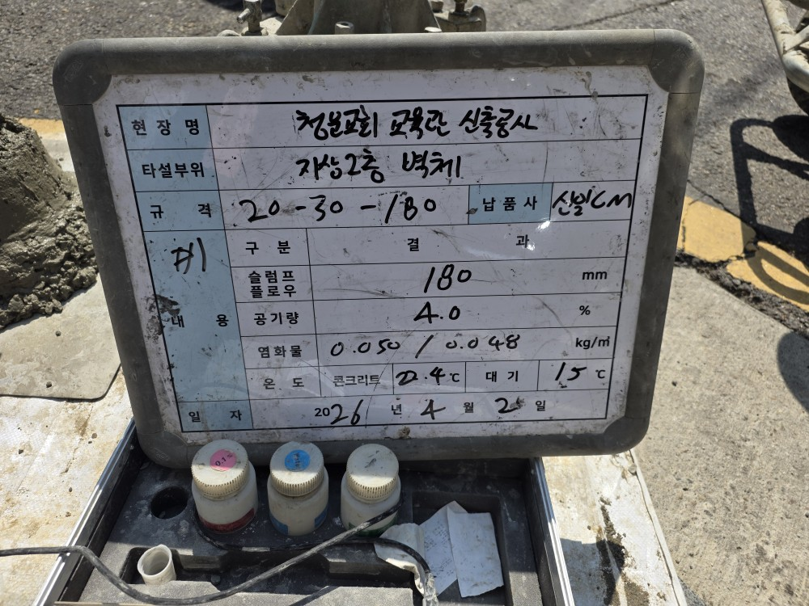
제목: | 슬럼프,공기량,염화물
공종: | 철근콘크리트
위치: | 지상2층 벽체
일시: | 2026-04-02
1차

 |  | 페이지

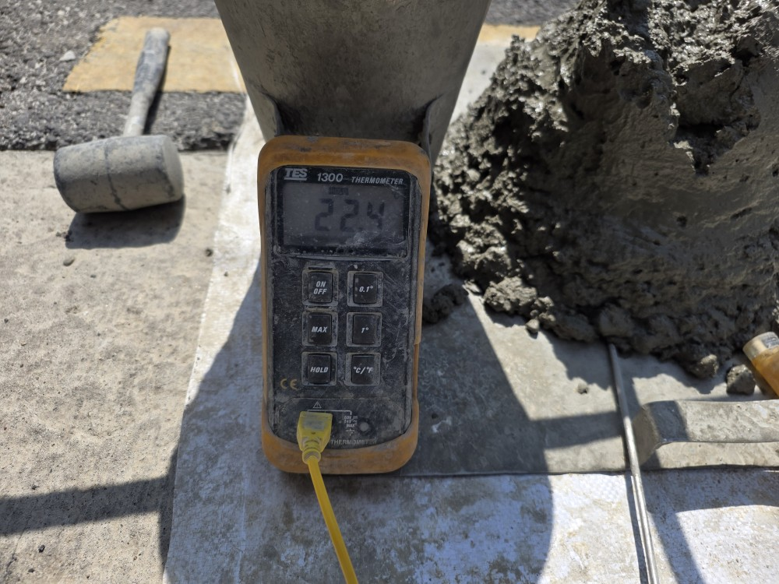
제목: | 온도 | 1
공종: | 철근콘크리트
위치: | 지상2층 벽체
일시: | 2026-04-02

 |  |  | `

㈜ 이안알앤씨
공 사 사 진
공 사 명 : 청운교회 교육관 신축공사

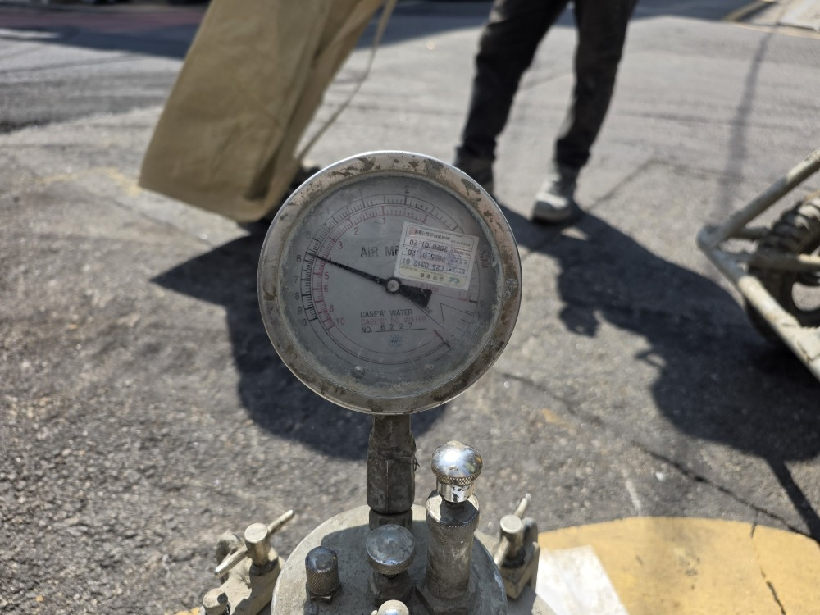
제목: | 공기량
공종: | 철근콘크리트
위치: | 지상2층 벽체
일시: | 2026-04-02

 |  | 페이지

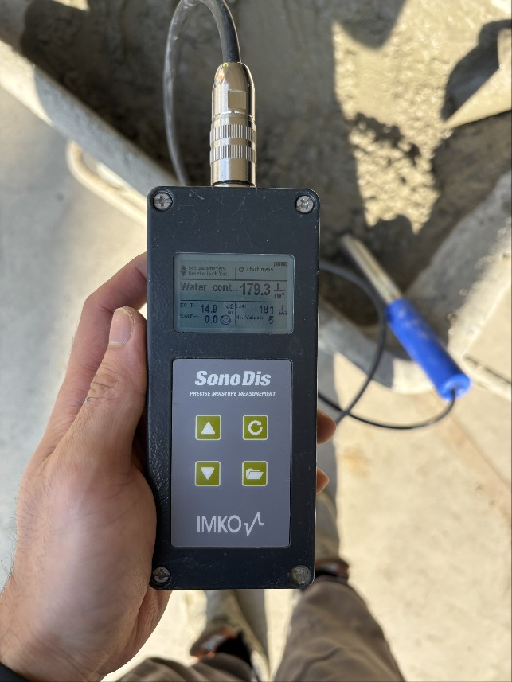
제목: | 단위수량 | 1
공종: | 철근콘크리트
위치: | 지상2층 벽체
일시: | 2026-04-02

㈜ 이안알앤씨
공 사 사 진
공 사 명 : 청운교회 교육관 신축공사

제목: | 온도
공종: | 철근콘크리트
위치: | 지상2층 벽체
일시: | 2026-04-02

 |  | 페이지

제목: | 공기량 | 1
공종: | 철근콘크리트
위치: | 지상2층 벽체
일시: | 2026-04-02

㈜ 이안알앤씨
공 사 사 진
공 사 명 : 청운교회 교육관 신축공사

제목: | 단위수량
공종: | 철근콘크리트
위치: | 지상2층 벽체
일시: | 2026-04-02

제목: | 공기량
공종: | 철근콘크리트
위치: | 지상2층 벽체
일시: | 2026-04-02

㈜ 이안알앤씨
공 사 사 진
공 사 명 : 청운교회 교육관 신축공사

제목: | 온도
공종: | 철근콘크리트
위치: | 지상2층 벽체
일시: | 2026-04-02

제목: | 공기량
공종: | 철근콘크리트
위치: | 지상2층 벽체
일시: | 2026-04-02

㈜ 이안알앤씨

28일 강도
공 사 사 진
공 사 명 : 청운교회 교육관 신축공사

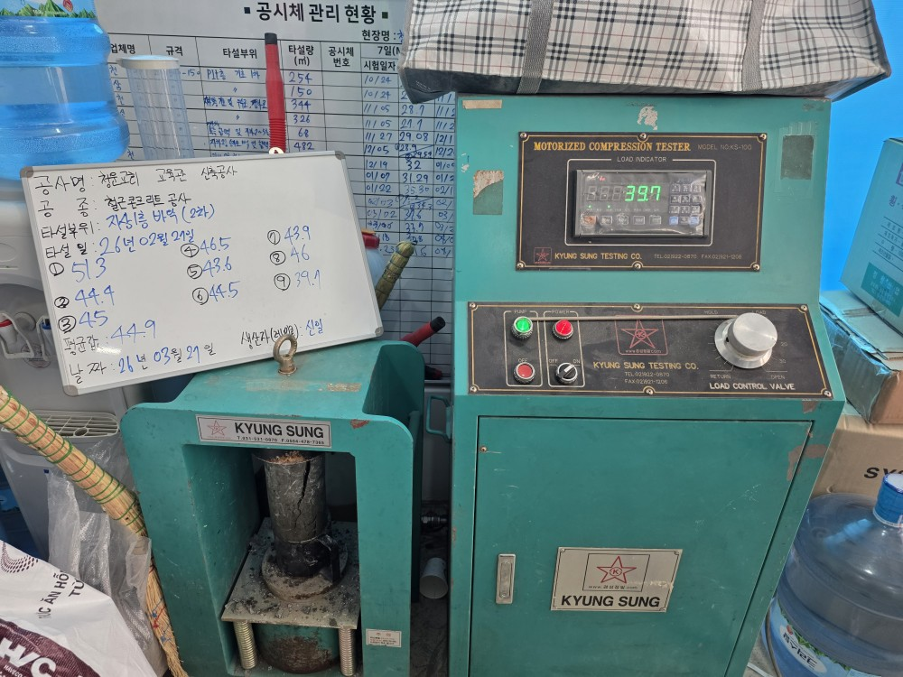
제목: | 28일 강도
공종: | 철근콘크리트
위치: | 지하1층 바닥보 및 주차램프
일시: | 2026-03-27

 |  | 페이지

제목: | 28일 강도 | 1
공종: | 철근콘크리트
위치: | 지하1층 바닥보 및 주차램프
일시: | 2026-03-27

㈜ 이안알앤씨

